纽佩克
名称 |  | 规格kg | 批发价 | 活动 | 建议零售价
纽佩克 | 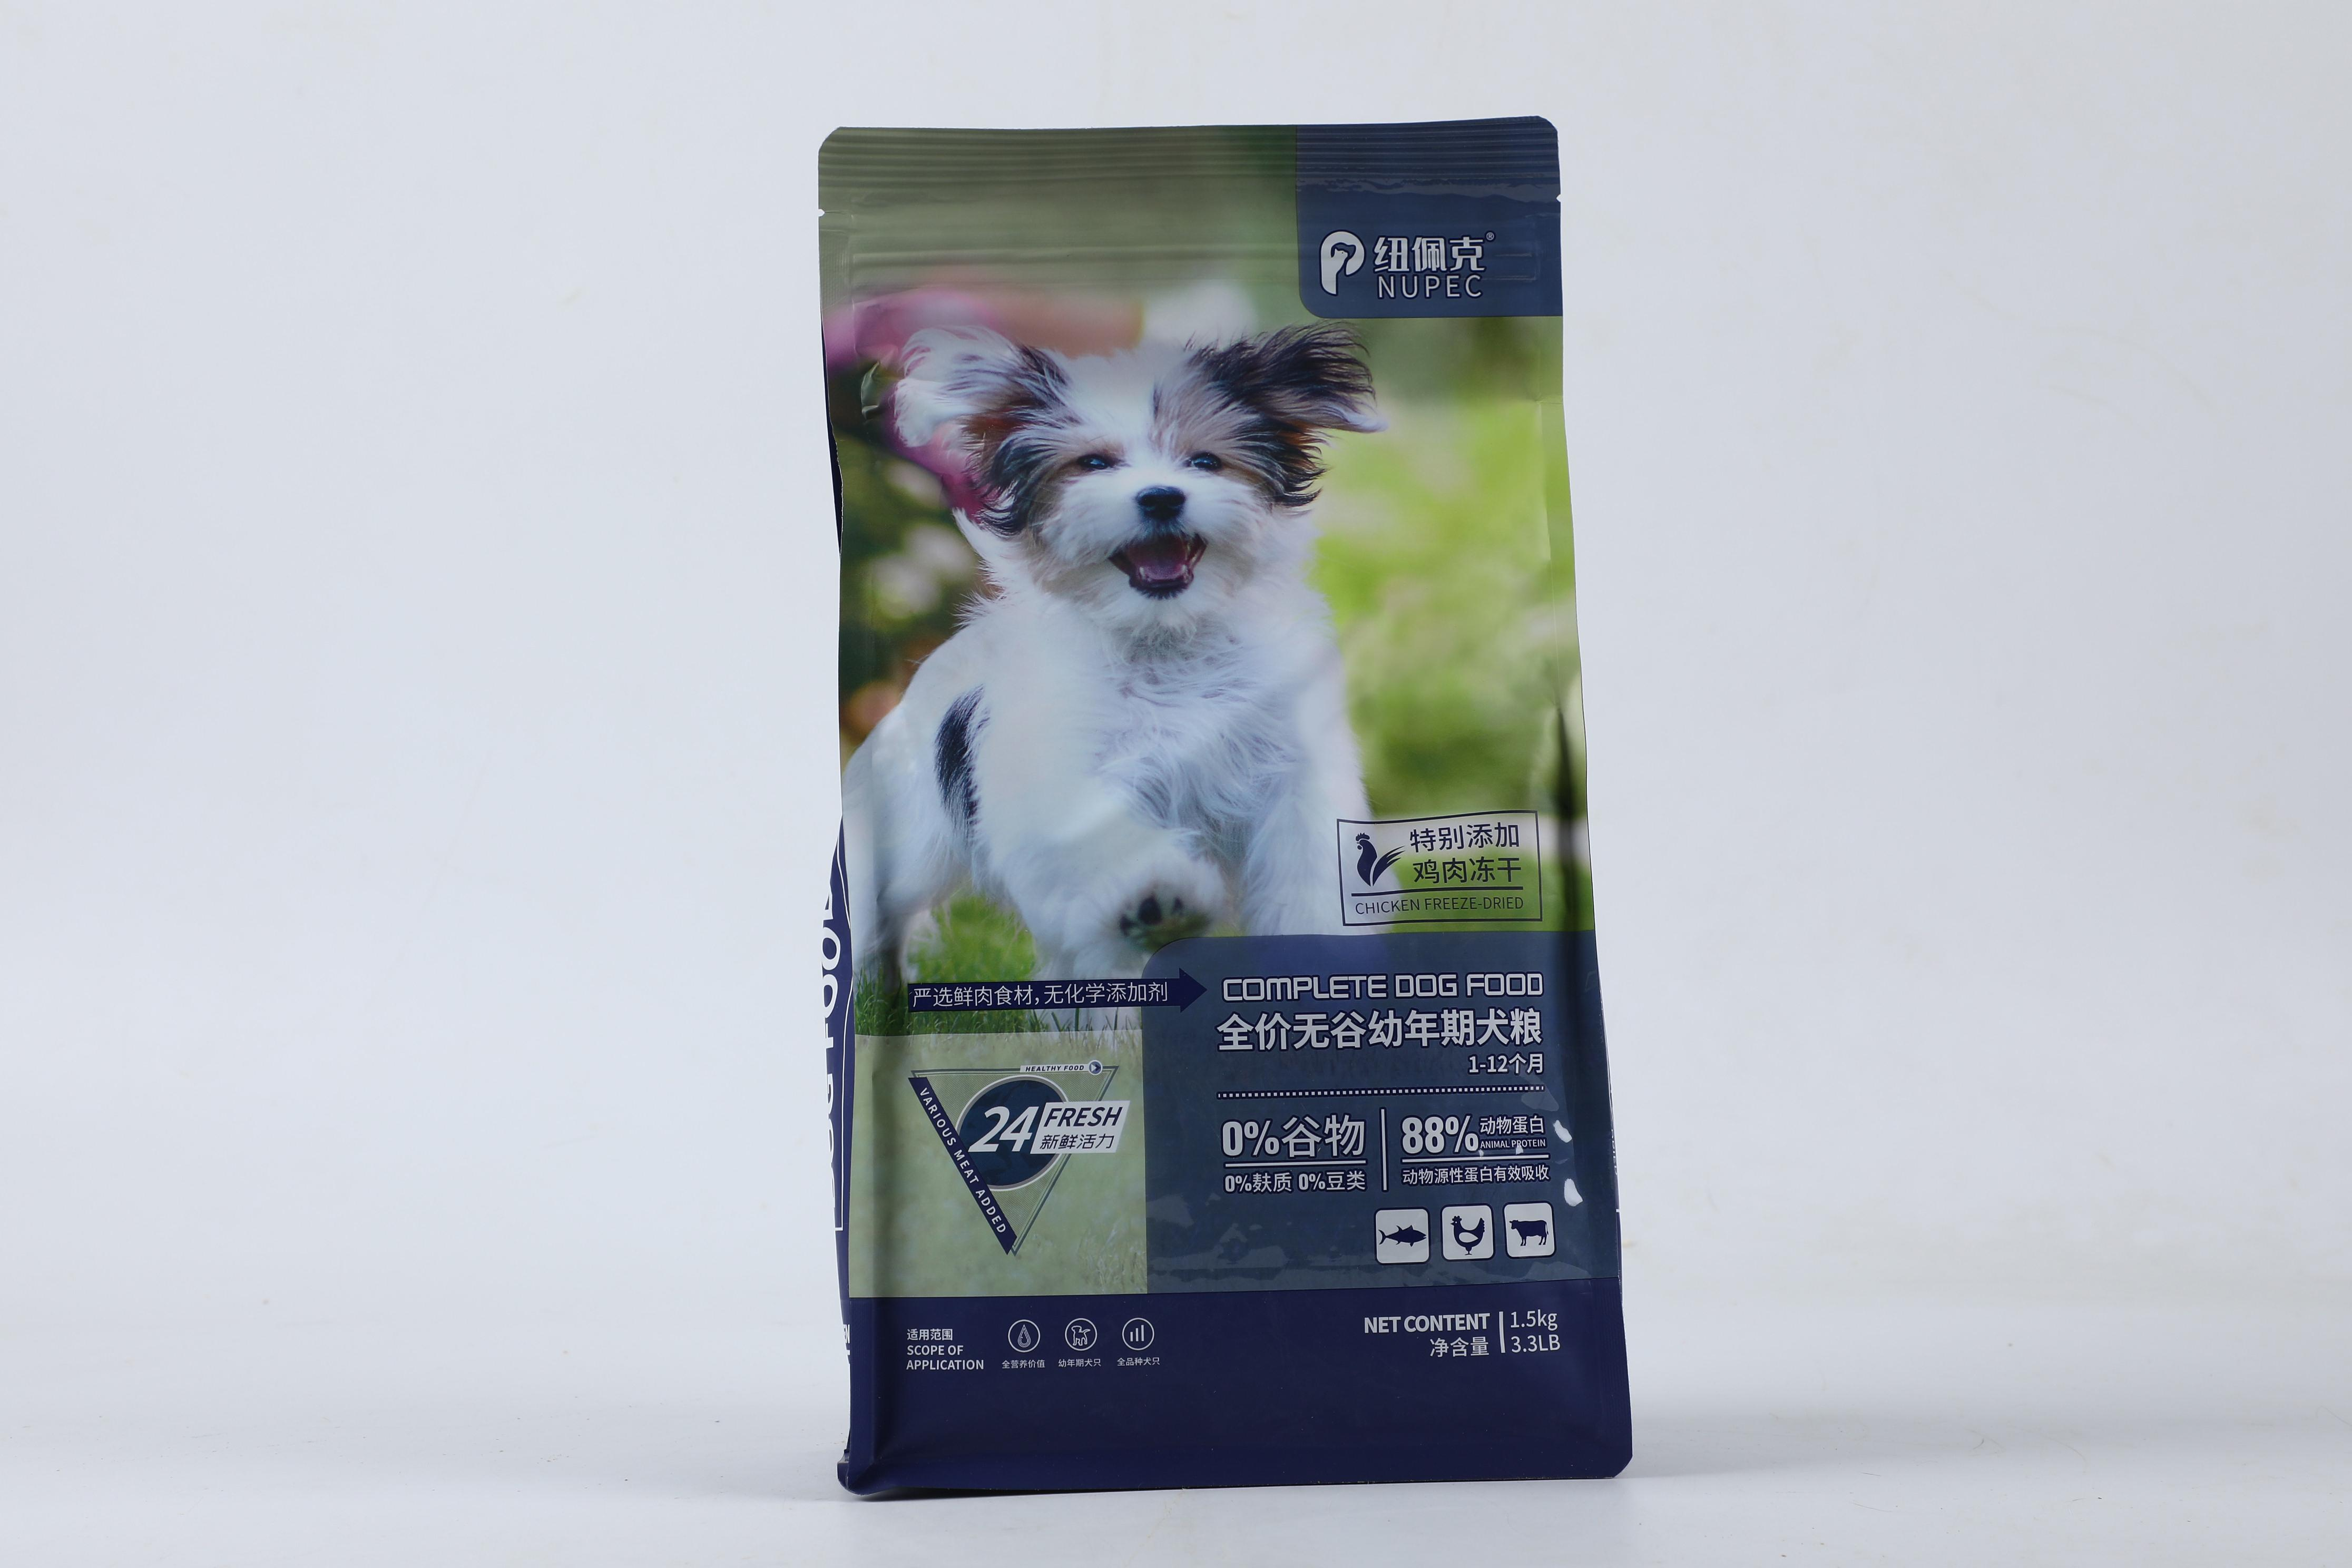 | 纽佩克全价无谷幼犬粮1.5kg | 79.00 | 10送10 | 158.00 | 原料组成(猫粮):去骨鲜鸡肉，鸡肉粉，速冻牛肉，三文鱼，鱼粉，鸡肉冻干6%，啤酒酵母粉，蛋黄粉，牛油，马铃薯，红薯颗粒，紫薯，亚麻籽，胡萝卜，苹果，车前子（狗粮原料档次相同，有个别改动）
纽佩克 |  | 纽佩克全价无谷成犬粮1.5kg | 79.00 | 10送10 | 158.00
纽佩克 | 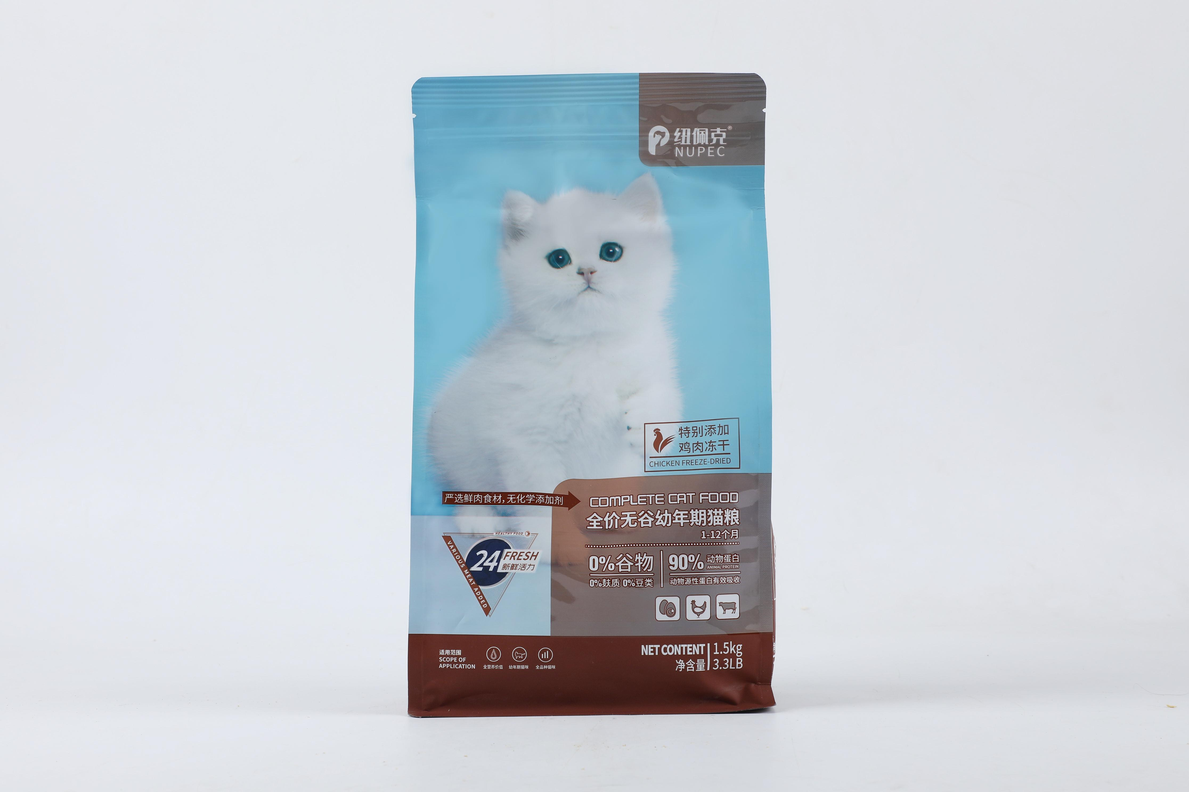 | 纽佩克全价无谷幼猫粮1.5kg | 79.00 | 10送10 | 158.00
纽佩克 | 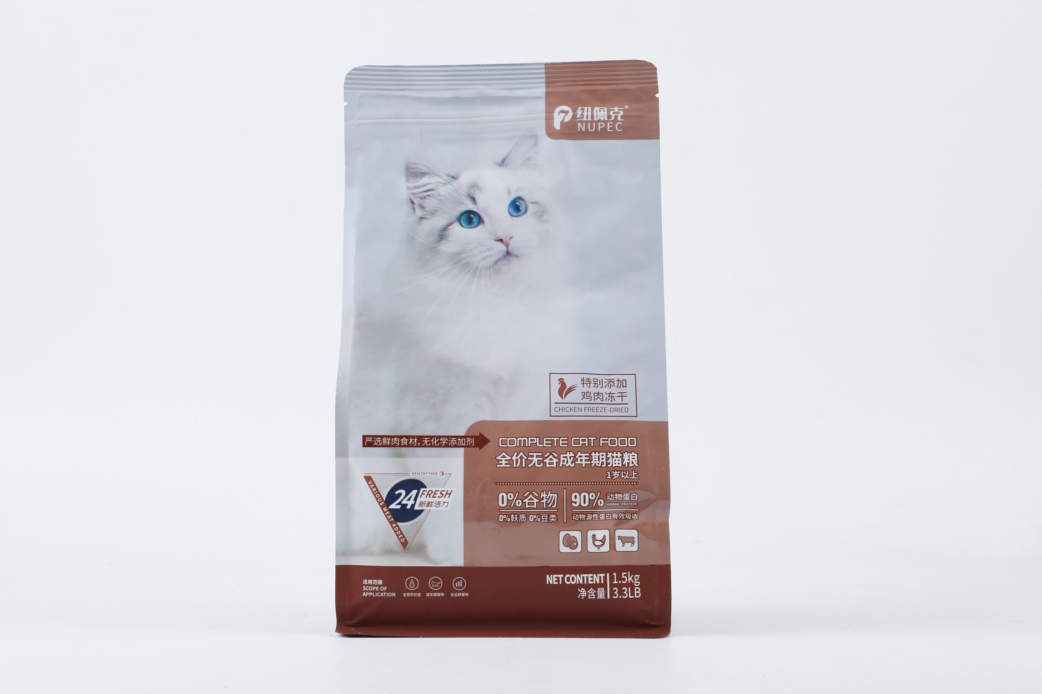 | 纽佩克全价无谷成猫粮1.5kg | 79.00 | 10送10 | 158.00
纽佩克 | 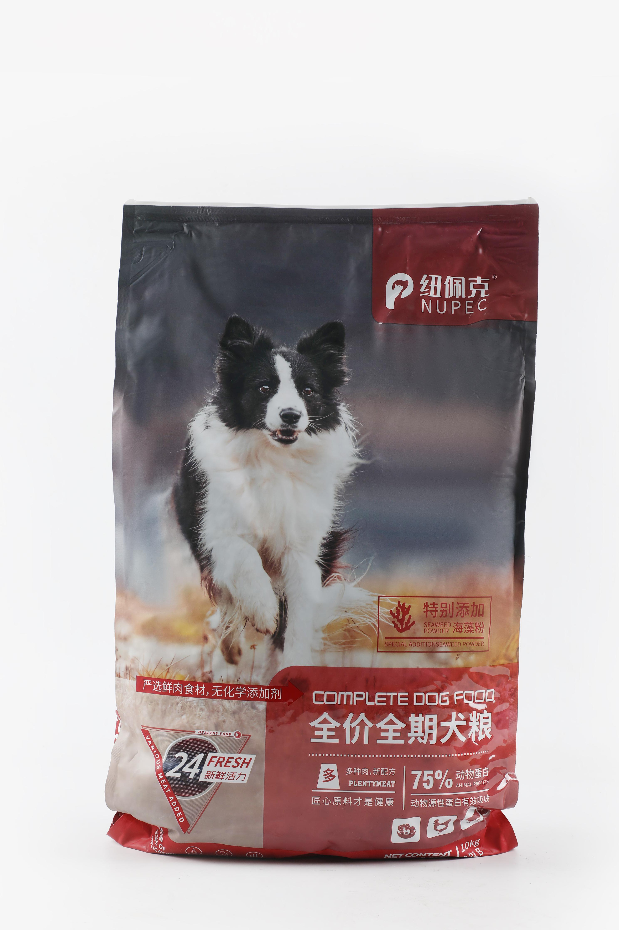 | 纽佩克全价全期犬粮10kg | 229.00 | 活动2送2 | 358.00
纽佩克 | 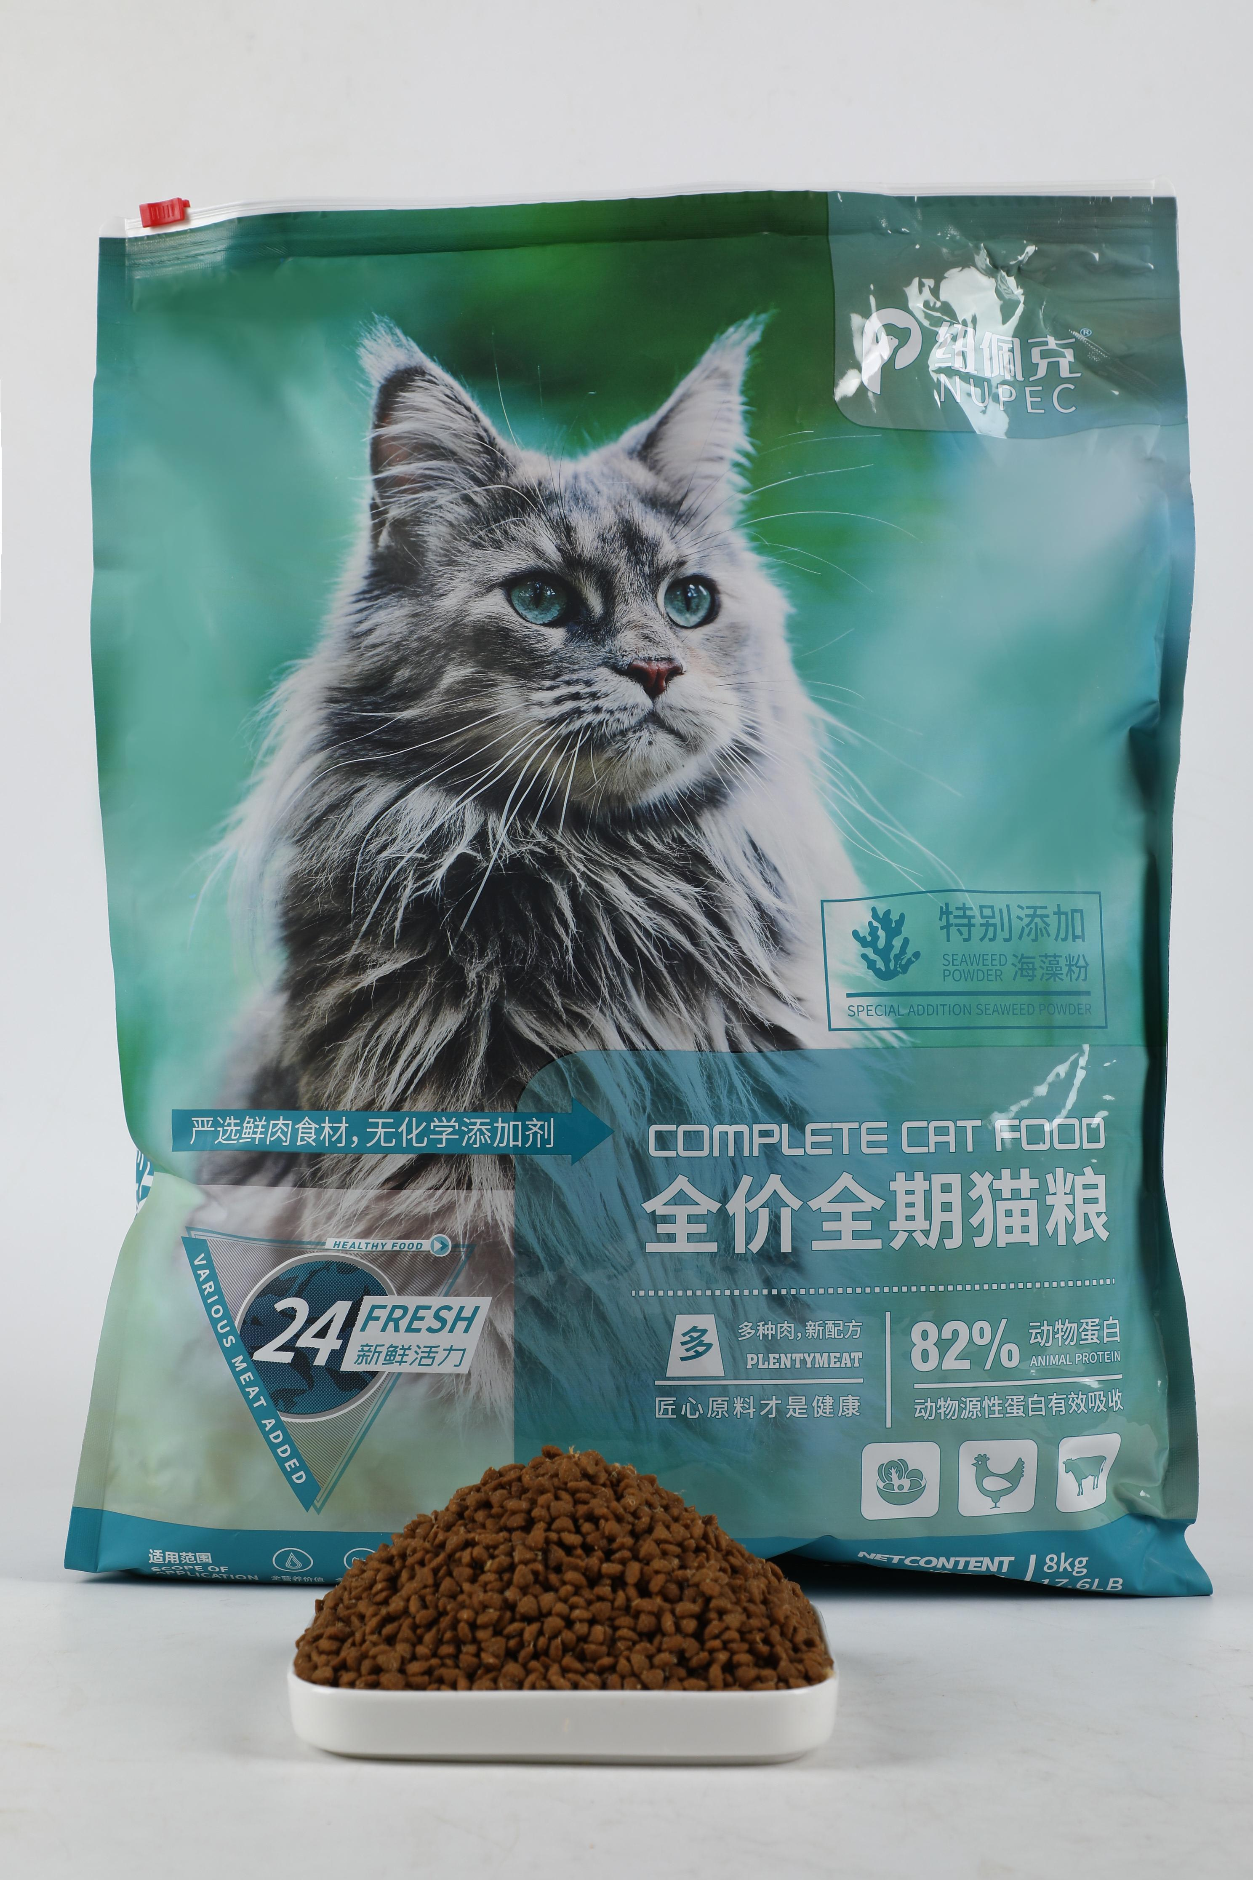 | 纽佩克全价全期猫粮8kg | 229.00 | 活动2送2 | 358.00

